模块分化
back主程序
此文档只标注了各个模块的接口函数，和重要的功能函数。具体细节详见代码

Beat：
检测App是否运行，死机重启
Debug：
记录程序运行log（仅打印，不做存储）

Tool：
放置一些工具函数，和工具类
Json：
Dbus通信的数据格式

Hard：
硬件操控
OTA：
负责升级自身与App程序/与log上传功能
Dbus：
与App通信

Tool
本模块作用是将一些公用算法函数和公用类的集合，提供给其他模块使用

Debug
back程序很小，所以log基本在初期创作的时候进行调试用，不做存储。

Json
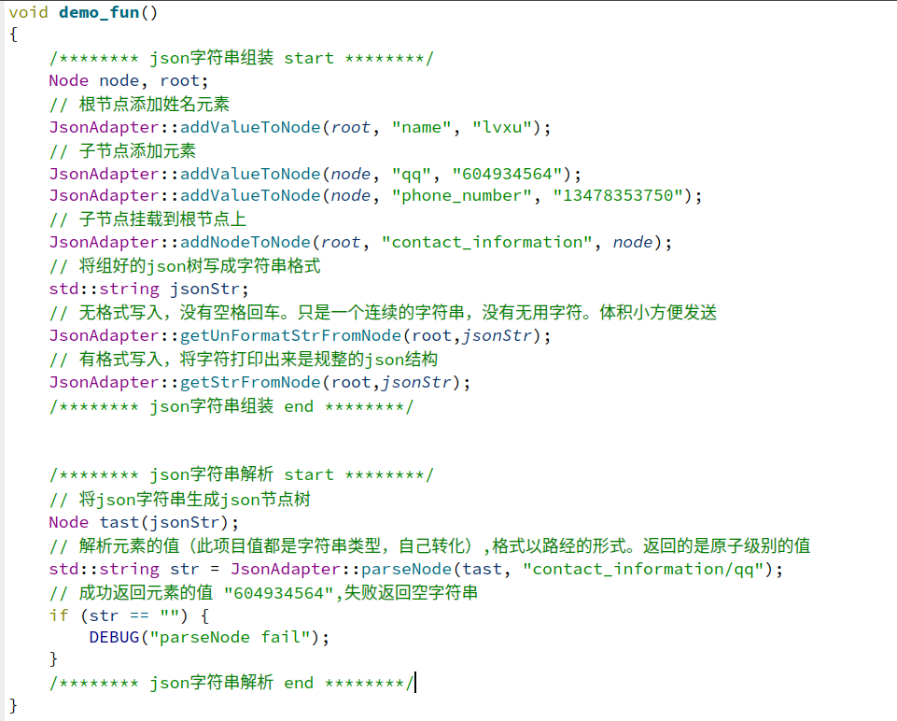
概述 | 此模块网上有轮子，但是我还是决定自己写一下，锻炼下我的能力
模块职责 | 将数据打包成cJson格式，为其他模块提供接口
设计思路 | 本程序为C++程序，这里使用的是cJson的源码。所以此模块选择适配器模式， 将c接口包装成C++字符串的接口给别的模块使用

模块代码接口（详细请查看文件）
cJson源码 | git@github.com:DaveGamble/cJSON.git 源码 | 提供各种接口
jsonAdapter类 | jsonAdapter.cpp;jsonAdapter,h | 适配器功能，转化c接口成c++的
 | addValueToNode | 填充节点数据
 | addNodeToNode | 把一个节点安到另一个节点上
 | getStrFromNode | 以传入节点为根，取json格式字符串
 | getUnFormatStrFromNode | 以传入节点为根，取无格式字符串
 | parseNode | 从节点中解析解析出json成员变量的值
Node类 | Node.cpp;Node.h | 为了将Json抽象成一个对象，方便适配器使用
 | isValid | 返回值为当前对象节点是否是空
 | 重写了构造函数，和一些运算符 | 方便使用，详见代码

示例

Dbus
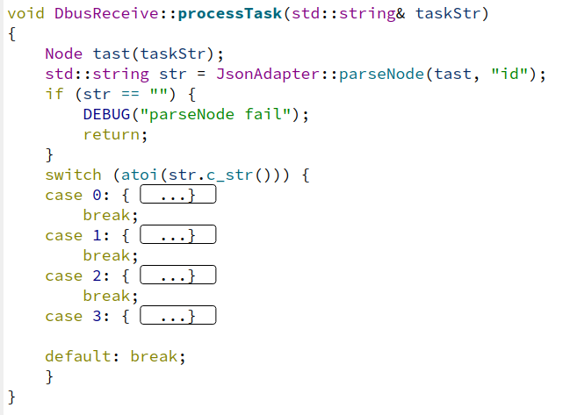
移植dbus的过程差点没给我累死，网上文档全是坑。搞了两天才搞定
概述 | 用C的接口封一个C++的Dbus玩玩
模块职责 | 此模块用于与其他程序通信
设计思路 | 1.给别的模块提供通信接口 2.自己有一个线程，用于接收数据

模块接口代码
DbusAdapter类 | DbusAdapter.cpp\DbusAdapter.h | 提供dubs链接总线的句柄，和发送 信号的功能
 | sessionBus | 获取链接总线句柄
 | setDbusWellKnownName | 给总线连接的句柄一个名字
 | sendASignal | 发送一个信号出去
DbusReceive类 | DbusReceive.cpp\DbusReceive.h | 提供线程监听dbus信号类消息
 | instance | 提供单例指针
 | addListenSig | 添加监听信号
 | processTask | 收到消息后分发处理
 | start | 开启线程监听

发送信号

监听信号

监听到信号发来的消息会以同步的方式以json格式发送到次函数中，如有耗时处理，应在此处讲消息再放入对应模块的队列中，达成异步效果

Ota
http上传用的网上写的demo。本想自己写了，但发现人家写的确实不错。就仔细把人家的代码研究了一遍。给它加上注释。这样过一遍，技术就算吃下了
概述 | 一个好的产品怎么能没有ota呢？
模块职责 | 服务器有新版本，或修改了bug。远程通知客户进行升级， 由于使用了http。所有log日志上传也写在这个模块里了
设计思路 | 服务器发布可以升级，客户手动选择。板子里有两个文件夹。 最开始两个文件里程序都是初始版本，开始迭代后。每次新 版将会更替到旧版，如果升级后的文件损坏，也可以使用旧版从新升级

LogUpload类 | LogUpload.h/.cpp | 上传log到服务器
 | instance | 单例
 | setHttpPath | 设置上传的网络路径
 | start | 开启线程，上传log
Ota类 | Ota.h/.cpp | 去服务器指定路径下载程序
 | instance | 单例
 | setHttpPath | 设置下载路径
 | start | 开启线程下载新版本

